Sheet1
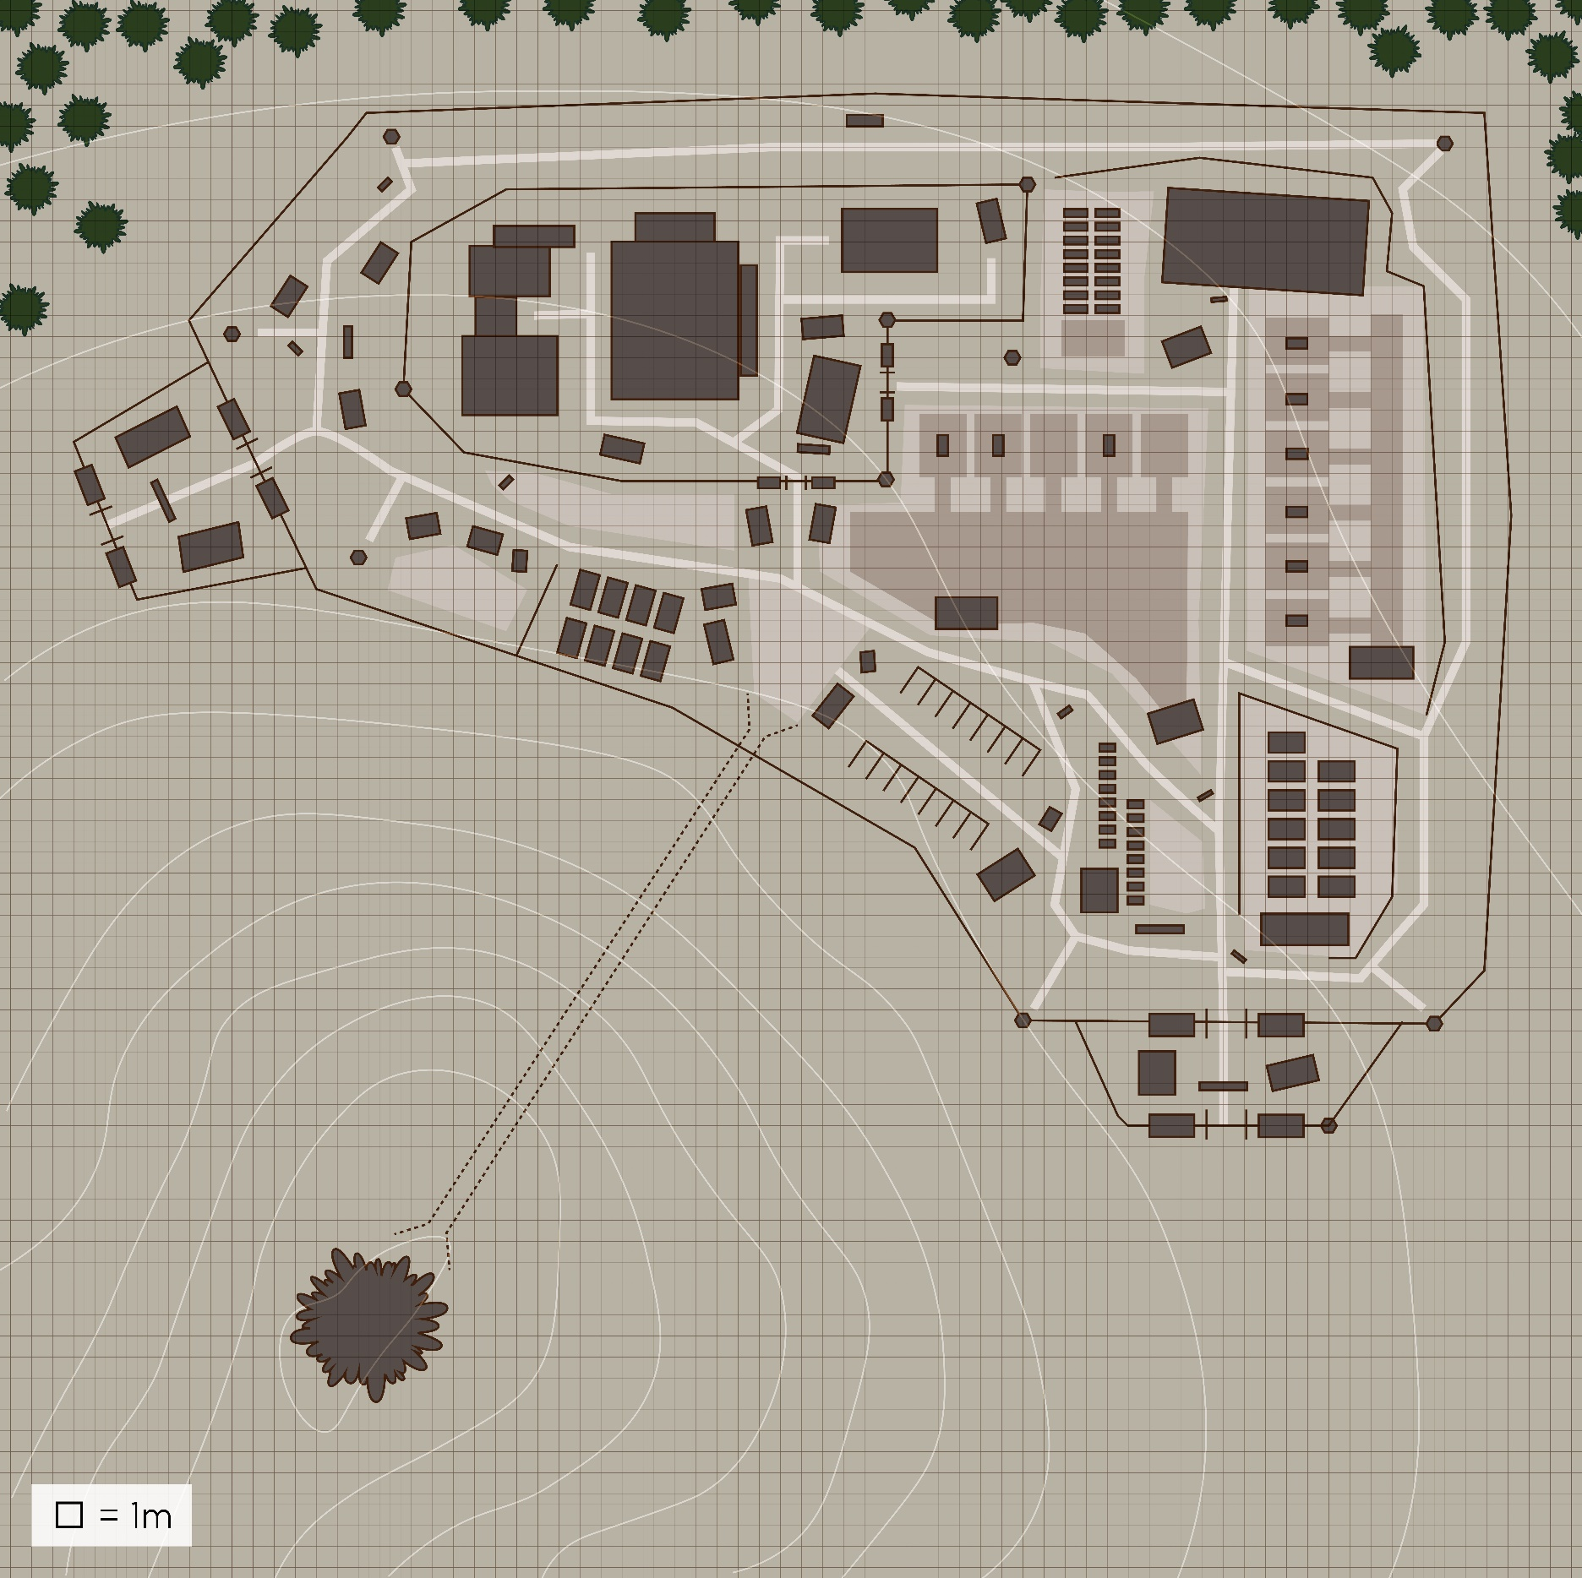

4.
4.
4.
9.
1.
7.
3.
index | 명칭 | 층수 | 비고
1 | 탄약고 | 1 | 당직실 필요
2 | 숙소 | 1 | 당직실 필요
3 | 연구소1 | 1 | (약품 합성소)
8.
4 | 경비 초소 | 2
11.
5 | 남쪽 입구 | 1 | (정문)
6.
2.
6 | 서쪽입구 | 1 | (삭제 추천)=>비밀 실험실에 나가는 문이 2개면 문제가 많음
7 | 연구소2 | 1 | (인체 실험실)
8 | 물류 창고 | 1(층고가 2층 높이)
9 | 온실 | 1
4.
10 | 식당 | 1
11 | 연구원 식당 | 1
4.
12
10.
13
14
4.
15
16
17
18
19
5.
20

녹색원 | 보초의 가시범위
군인 | 60명 | 초소당 2명 3교대=48 |  | 간부 3인 | 지원병:6
연구원 | 10명

문이 너무 많아서 철책당 문 1개씩으로 줄여야함

